关系图
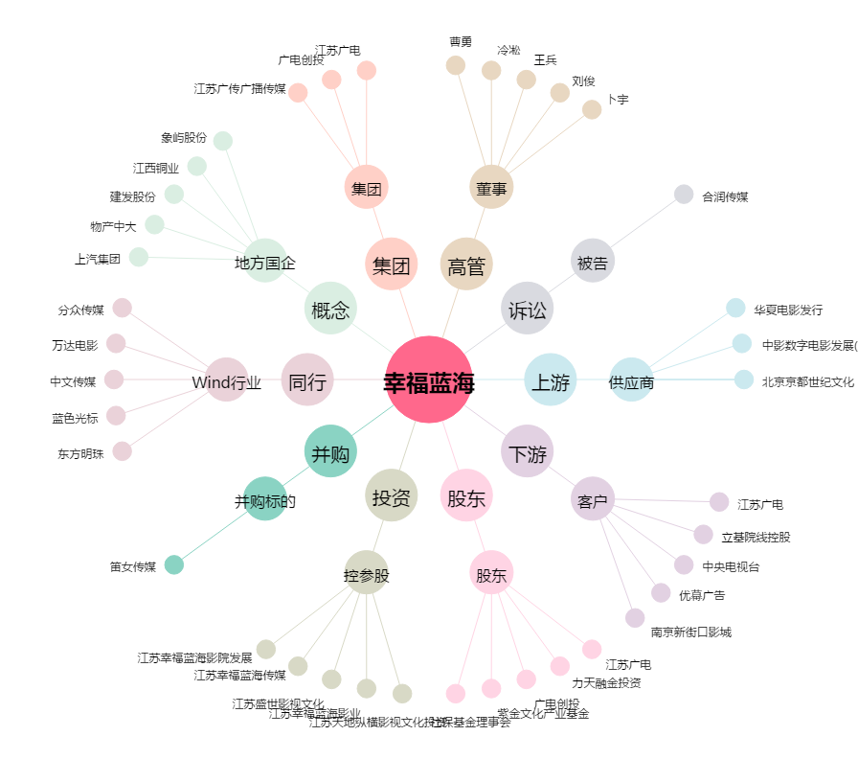
幸福蓝海[300528.SZ] - 关系概览图

